상품제안서
대용량 플라스틱제로 생분해 물티슈 102매(40gsm) | 상품코드: F23563

 |  |  |  |  |  |  | 02-412-0044 | www.easy1.co.kr
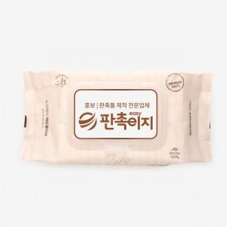

【상세/제작정보】

【인쇄/포장옵션】 | 스티커 / 포장불가능

【공급단가】 | 수량 | 1,000~ | 2,000~ | 3,000~ | 5,000~ | 10,000~
*VAT별도 | 단가 | 2,170원 | 2,100원 | 2,030원 | 1,950원 | 1,880원

【상품 URL】 | https://dev.easy1.co.kr:443/src/goods_detail.php?gdno=23563

